Datos personales
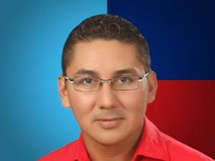

Nombres: | Diego Fernando
Apellidos: | Esparza Aguirre
Facebook: | https://www.facebook.com/Venceremos17/
Twitter: | @DiegoEsparza_17
Descripción:

